EYLÜL 2026
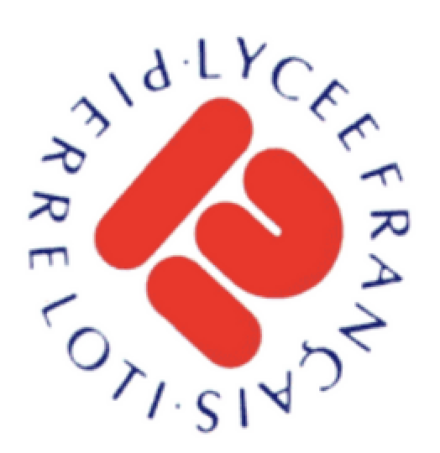

 LYCEE FRANCAIS PIERRE LOTI
Beyoğlu Menu Collation Septembre - Eylül İkindi Menüsü

 |  | Mercredi / Çarşamba | Vendredi / Cuma
 | 04
 |  |  | Brioche Salée
 |  |  | Tomates / Concombres
 |  |  | Fromage
 |  |  | Fruit

 |  |  | Sade açma
 |  |  | Domates/Salatalık
 |  |  | Kaşar peyniri
 |  |  | Meyve

 |  | Mercredi / Çarşamba | Vendredi / Cuma
 | 09 - 11
 |  | Simit | Petit Sanwich
 |  | Fromage | Lait
 |  | Jus de Pomme | Carottes
 |  | Banane | Yaourt aux fruits

 |  | Simit | Mini Sanviç
 |  | Dil Peyniri | Süt
 |  | Elma Suyu | Havuç
 |  | Muz | Meyveli Yoğurt

 |  | Mercredi / Çarşamba | Vendredi / Cuma
 | 16 -18
 |  | Pain | Crêpe
 |  | Labneh / Miel | Pate à Tartiner
 |  | Tomates / Concombres | Lait
 |  | Fruit | Carottes

 |  | Ekmek | Krep
 |  | Labne / Bal | Sürülebilir Çikolata
 |  | Domates / Salatalık | Süt
 |  | Meyve | Havuç

 |  | Mercredi / Çarşamba | Vendredi / Cuma
 | 23 - 25
 |  | Brioche Salée | Omelette aux pommes de terre
 |  | Yaourt | Ayran
 |  | Miel | Concombre
 |  | Fruit | Fruit

 |  | Poğaça | Patatesli omlet
 |  | Yoğurt | Ayran
 |  | Bal | Salatalık
 |  | Meyve | Meyve

 |  | Mercredi / Çarşamba | Vendredi / Cuma
 | 30
 |  | Simit
 |  | Labneh
 |  | Tomates
 |  | Banane

 |  | Simit
 |  | Labne
 |  | Domates
 |  | Muz

EKİM 2026
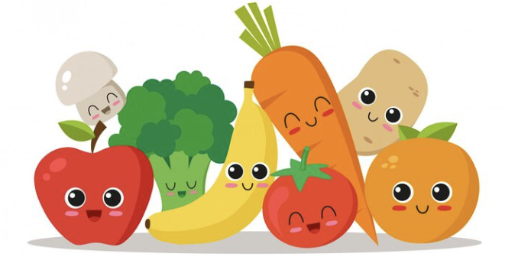

LYCEE FRANCAIS PIERRE LOTI
Beyoğlu - Ekim 2026

 |  | Pazartesi | Salı | Çarşamba | Perşembe
 | 03 - 04

 |  |  |  |  | FIRIN TAVUK BUT
 |  |  |  |  | BULGUR PiLAVI
 |  |  |  |  | GÖBEK SALATA (soslu)
 |  |  |  |  | MEYVE - KARPUZ

 |  | Pazartesi | Salı | Çarşamba | Perşembe
 | 07 - 11
 |  |  | STREET FOOD
 |  | SALATA SÖĞÜŞ | HAMBURGER
 |  | MANTI | PATATES KIZARTMASI |  | AYRAN
 |  | SEBZE SOTE | ÇİĞ KÖFTE DÜRÜM |  | FIRIN KÖFTE / ARPA ŞEHRİYE PİLAVI
 |  | MOZAİK PASTA | DONDURMA - KARPUZ - LİMONATA |  | KARIŞIK TURŞU
 |  |  |  |  | MEYVE- NEKTARİN

 |  | Pazartesi | Salı | Çarşamba | Perşembe
 | 14 - 18

 |  | AYRAN | EZOGELİN ÇORBA | CACIK | AYRAN
 |  | BOLONEZ SOSLU SPAGETTİ (KAŞAR İLE) | ÇITIR TAVUK/ PÜRE | ETLİ KARIŞIK DOLMA | ET SOTE / BULGUR
 |  | ÇITIR KABAK | MEVSİM SALATA | KISIR | KORNİŞON TURŞU/ DOMATES
 |  | MEYVE - ÜZÜM | DONDURMA | MEYVE ERİK | MEYVE

 |  | Pazartesi | Salı | Çarşamba | Perşembe
 | 21 - 25

 |  | AYRAN | AYRAN | AYRAN AŞI ÇORBA | CACIK
 |  | ET DÖNER / PİLAV | HİNDİ TANTUNİ / FIRIN PATATES | ETLİ FASULYE / BULGUR PİLAVI | KIYMALI PİZZA/PİDE
 |  | KARIŞIK TURŞU | ÇOBAN SALATA | RENDE HAVUÇ | MEVSİM SALATA
 |  | MEYVE | DONDURMA | MEYVE-ERİK | MEYVE -KARPUZ

 |  | Pazartesi | Salı | Çarşamba
 | 28 -30

 |  | SEBZE ÇORBA | AYRAN | CACIK
 |  | FIRIN MAKARNA | EKŞİLİ SULU KÖFTE | TAVUK PİLAV
 |  | MEVSİM SALATA | BULGUR | KARIŞIK TURŞU
 |  | MEYVE- ELMA | BAKLAVA | MEYVE-ERİK

